照片
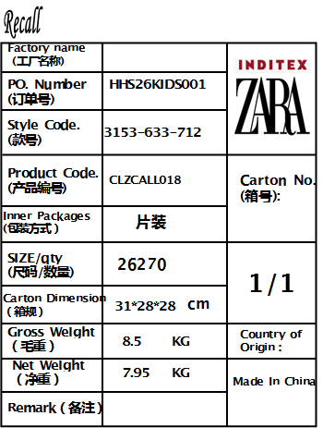

To: XIN CAI FU (CAMBODIA) CO.,LTD FROM : HENGHENG STYLE : 3153/633/712 品名：018 rfid care label 数量：26270 毛重：8.5KG 净重：7.95KG 体积：0.024

